Sheet1
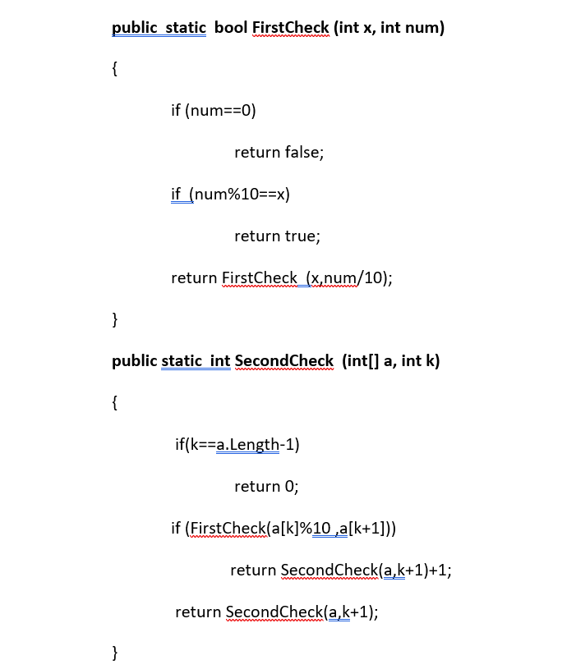
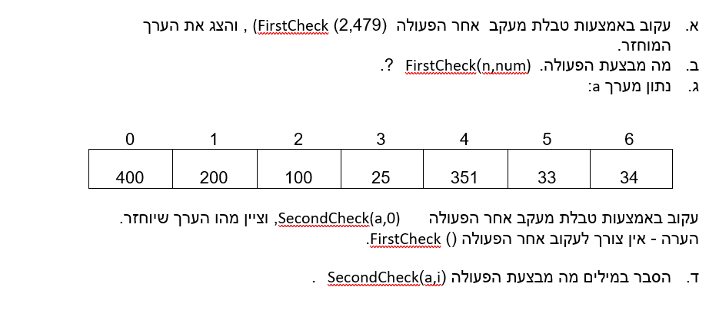

way in return | way out return | x | num | num %10== x | num == 0 | final - output
… | … | 2 | 479 | FALSE | FALSE | …
… | … | 2 | 47 | FALSE | FALSE | …
… | … | 2 | 4 | FALSE | FALSE | …
FALSE | … | 2 | 0 | FALSE | TRUE | …
… | FALSE | 2 | 4 | FALSE | FALSE | …
… | FALSE | 2 | 47 | FALSE | FALSE | …
… | FALSE | 2 | 479 | FALSE | FALSE | …
… | … | … | … | … | … | FALSE

way in return | way out return | a | k | k== a.length - 1 | FirstCheck(x, num / 10) | final - output
… | … | constant | 0 | FALSE | TRUE | …
… | … | constant | 1 | FALSE | TRUE | …
… | … | constant | 2 | FALSE | FALSE | …
… | … | constant | 3 | FALSE | TRUE | …
… | … | constant | 4 | FALSE | FALSE | …
1 | … | constant | 5 | FALSE | TRUE | …
1 | … | constant | 4 | TRUE | FALSE | …
… | 2 | constant | 3 | FALSE | TRUE | …
… | 2 | constant | 2 | FALSE | FALSE | …
… | 3 | constant | 1 | FALSE | TRUE | …
… | 4 | constant | 0 | FALSE | TRUE | …
… | … | … | … | …. | … | 4

Sheet2
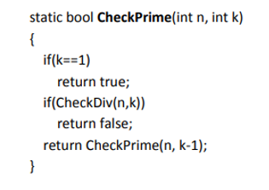
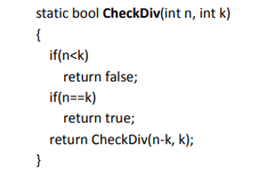
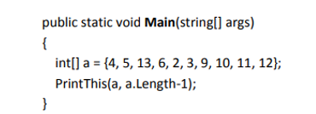
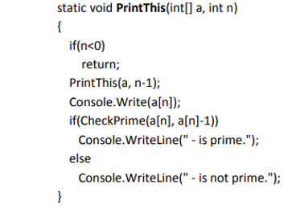

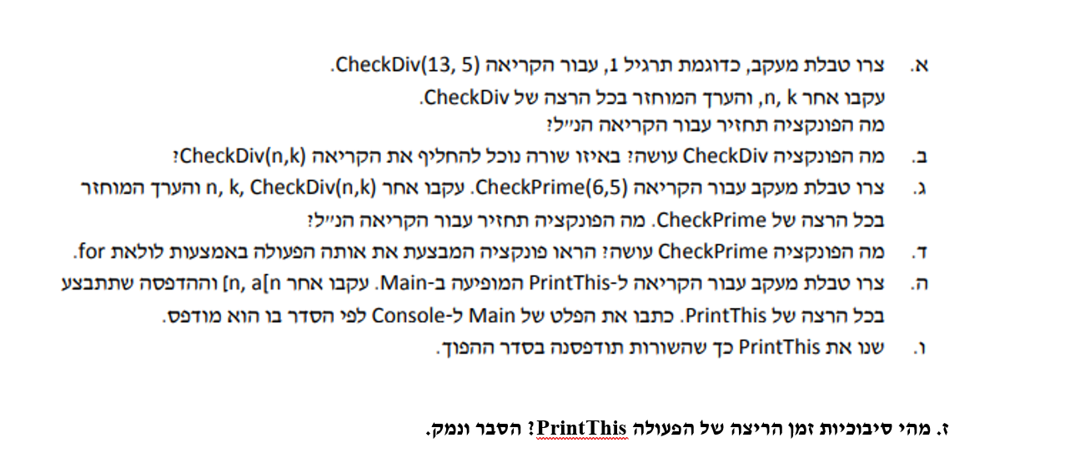
way in return | way out return | n | k | n<k | n == k | final output
… | … | 13 | 5 | FALSE | FALSE | …
… | … | 8 | 5 | FALSE | FALSE | …
FALSE | … | 3 | 5 | TRUE | FALSE | …
… | FALSE | 8 | 5 | FALSE | FALSE | …
… | FALSE | 13 | 5 | FALSE | FALSE | …
… | … | … | … | … | … | FALSE

way in return | way out return | n | k | CheckDiv(n, k) | k==1 | final output
… | … | 6 | 5 | FALSE | FALSE | …
… | … | 6 | 4 | FALSE | FALSE | …
… | … | 6 | 3 | FALSE | FALSE | …
… | … | 6 | 2 | FALSE | FALSE | …
TRUE | … | 6 | 1 | FALSE | TRUE | …
… | TRUE | 6 | 2 | FALSE | FALSE | …
… | TRUE | 6 | 3 | FALSE | FALSE | …
… | TRUE | 6 | 4 | FALSE | FALSE | …
… | TRUE | 6 | 5 | FALSE | FALSE | …
… | … | … | … | … | … | TRUE

way in return | way out return | a[n] | n | checkPrime(a[n],a[n-1]) | output
… | … | 12 | 9 | FALSE | …
… | … | 11 | 8 | TRUE | …
… | … | 10 | 7 | FALSE | …
… | … | 9 | 6 | FALSE | …
…. | … | 3 | 5 | TRUE | …
… | … | 2 | 4 | TRUE | …
… | … | 6 | 3 | FALSE | …
… | … | 13 | 2 | TRUE | …
… | … | 5 | 1 | TRUE | …
… | … | 4 | 0 | FALSE | …
… | … | … | -1 | … | …
… | … | 4 | 0 | FALSE | 4 - is not prime
… | … | 5 | 1 | TRUE | 5 - is prime
… | … | 13 | 2 | TRUE | 13 - is prime
… | … | 6 | 3 | FALSE | 6 - is not prime
… | … | 2 | 4 | TRUE | 2 - is prime
… | … | 3 | 5 | TRUE | 3 - is prime
… | … | 9 | 6 | FALSE | 9 - is not prime
… | … | 10 | 7 | FALSE | 10 - is not prime
… | … | 11 | 8 | TRUE | 11 - is prime
… | … | 12 | 9 | FALSE | 12 - is not prime

Sheet4
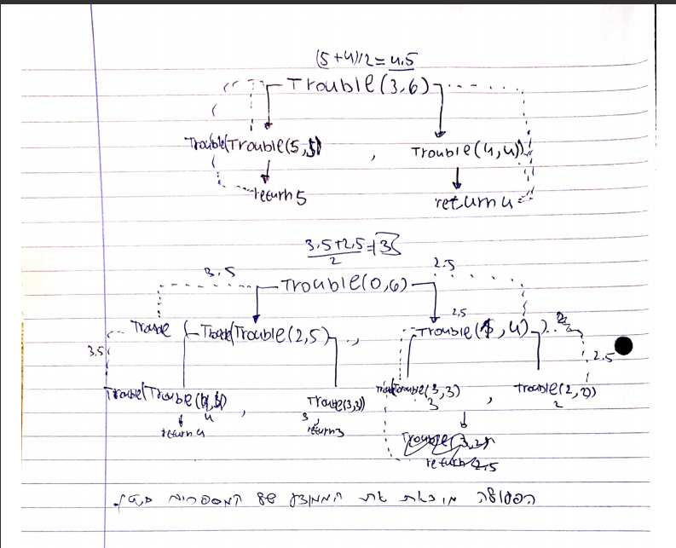

t1 | t2 | a | b | Trouble(double a,double b)
Touble(5,5) = 5 | Trouble(4,4) = 4 | 3 | 6 | Trouble(5,4) = 4.5
Touble(7,3) = 5 | Trouble(4,4) = 4 | 5 | 4 | 4.5

t1 | t2 | a | b | Trouble(double a,double b)
Touble(2,5) = 4 | Trouble(1,4) = 4 | 0 | 6 | …
Trouble(4,4) = 4 | … | 2 | 5 | …
4 | … | 4 | 4 | …
4 | Trouble(2,2) = 4 | 1 | 4 | …
4 | 2 | 2 | 2 | Trouble(4,2) = 3
… | … | 4 | 2 | 3

 |  |  |  | מטרת הפעולה היא למצוא את הממוצע של המספרים

Sheet5
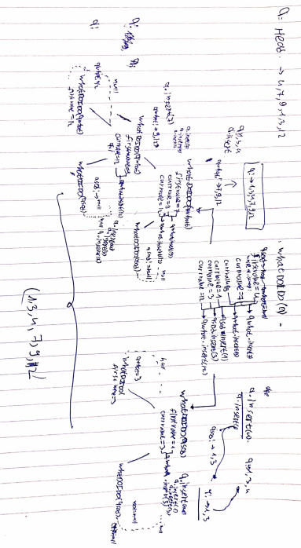

הפעולה מסדרת את התור מהקטן לגדול

 | מספר הקריאות לא יהיה זהה משום שניתן לתת סדר כזה כך שאחד התורים לא יגמר ישר ואז מספר הקריאות יהיה גדול יותר

